peticiones registradas
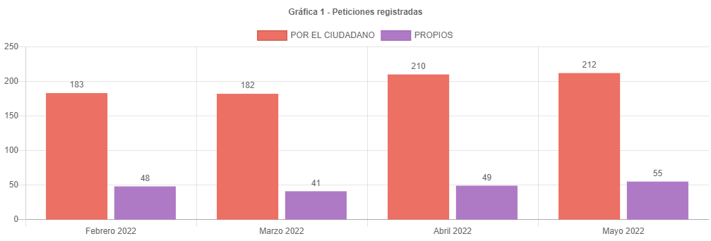

210 | 100
2 | 0.95238095238
212

canal de atencion
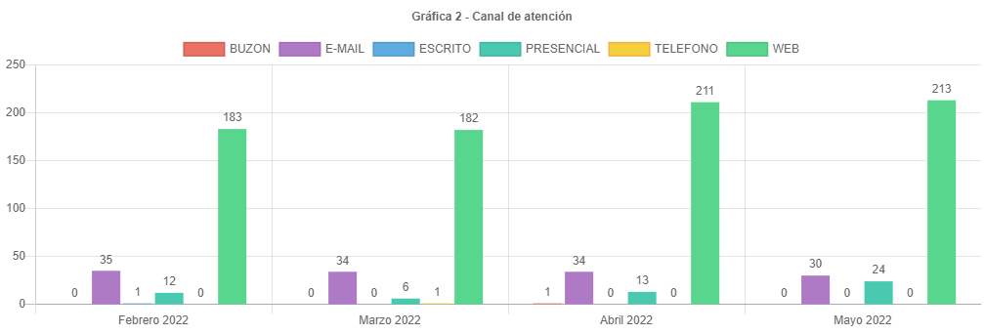

participacion tipologias
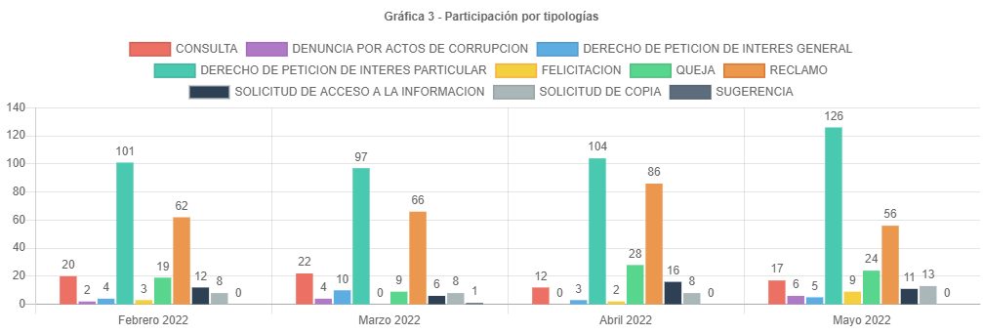

 | 86 | 56
 |  | 30
86 | 100
30 | 34.88372093

participacion localidad
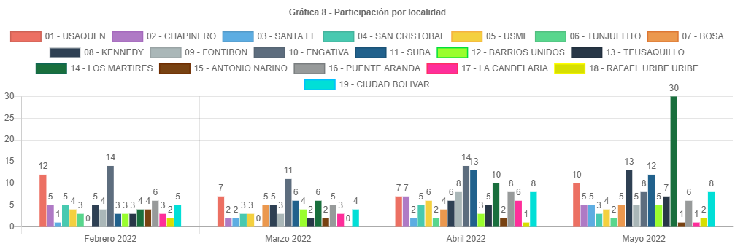

participacion estrato
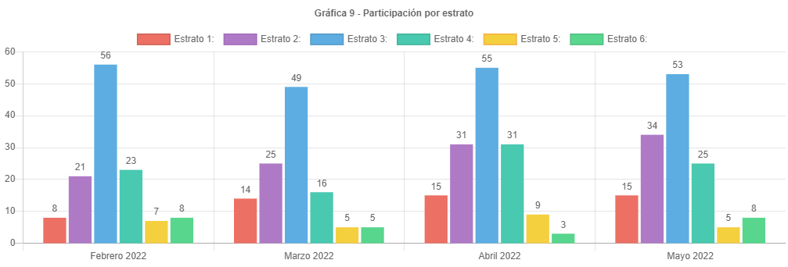

participacion tipo requirente
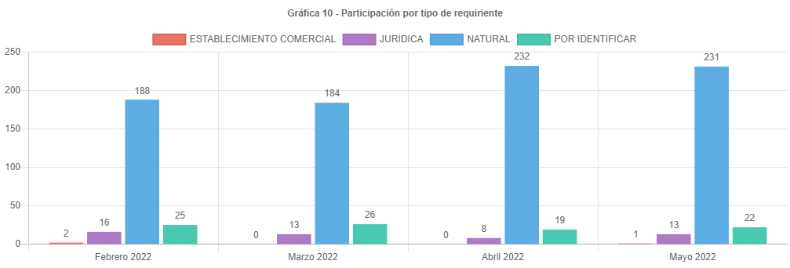

PARTICIPAC CALID REQUIRENTE
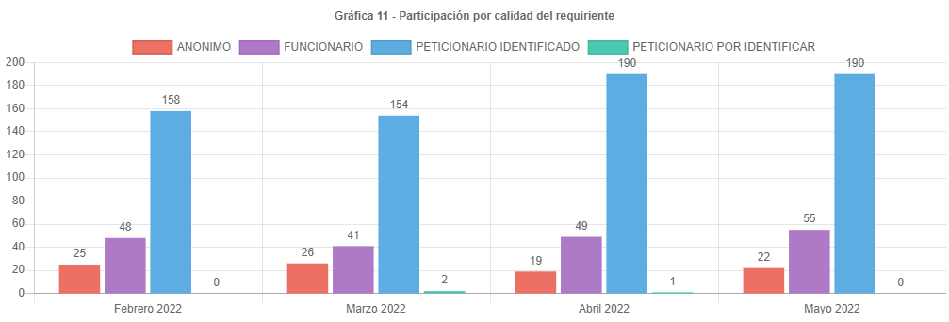

analisis
ANÁLISIS PETICIONES BOGOTA TE ESCUCHA MAYO DE 2022
Las respuestas de las peticiones atendidas en el mes de mayo de 2022 emitidas por la UAECD atienden el criterio de OPORTUNIDAD, por lo cual todas las PQRS gestionadas en el periodo cumplieron con los términos legales establecidos de la siguiente manera:
•Los traslados por no competencia fueron atendidos en un término de 5 días.
•Las solicitudes de información y de copias se atendieron en menos de 20 días.
•Las consultas en menos de los 35 días y los derechos de petición, reclamos, felicitaciones quejas y sugerencias fueron resueltos en un tiempo menor de 30 días.
Esto estuvo de acuerdo con lo señalado en el Decreto 491 de 2020, referente a la ampliación de los términos para la atención de peticiones que estaban en curso y radicadas mientras se mantuviera la emergencia sanitaria declarada por el Ministerio de Salud mediante Resolución 385 de 2020 pero La Ley 2207 del 17 de mayo de 2022 en su artículo 2 derogó el artículo 5 del Decreto Legislativo 491 de 2020. Por lo anterior, desde el 17 de mayo de 2022 los términos para resolver las peticiones o solicitudes son los establecidos en la Ley 1755 de 2015.
Las peticiones registradas por el ciudadano presentaron un leve aumento de 210 a 212 en mayo, aproximadamente el 0.95 % respecto a abril.
El principal canal de recepción de PQRS ciudadanas fue el sistema Bogotá te Escucha, seguido del canal virtual; dado que los canales con mayor acceso al ciudadano son la página de Bogotá te escucha y el canal virtual (email). Por otra parte, por el Buzón de sugerencias se recibieron 24 requerimientos, Cabe aclarar que en el informe estas peticiones son radicadas como canal “presencial”, para este mes, no se recibieron peticiones por el canal telefónico ni escrito.
La tipología más representativa fue el derecho de petición de interés particular el cual permitió al ciudadano solicitar diferentes trámites y servicios a cargo de la UAECD; siendo los temas más relevantes los correspondientes a atención y servicio a la ciudadanía, representando un 47.19% respecto a los demás temas, donde los usuarios consultaron temas varios sobre como solicitar trámites a Catastro, y el tema de cambios de propietario o poseedor. (cambio de nombre).
El número de reclamos disminuyo de 86 a 56, representando una caída del 34.89% respecto al mes anterior.
Estos reclamos estuvieron relacionados principalmente con la no respuesta oportuna a trámites del Sistema Integrado de Información Catastral.
Para el mes de mayo se recibieron 212 peticiones registradas por el ciudadano, un 0.95% de peticiones más que el mes de abril, con un incremento muy leve.
Se esperaba que el número de peticiones siguiera subiendo lo cual sucedió para mayo, esto pensando que el ciudadano al conocer los incrementos en los avalúos catastrales de vigencia 2022 y teniendo expectativas en el desarrollo de sus proyectos, generara el esperado incremento en radicaciones e inconformidad en demora por las respuestas de sus trámites. Es posible que el incremento en las peticiones se haya debido a los problemas en la generación de la factura del predial, por parte de la SHD
Los temas más representativos son Atención y servicio a la ciudadanía, tramites mora y prioridades, representando un 50.20% respecto al resto de temas.
La mayor cantidad de traslados por no competencia se realizó hacia la SHD representando un 70.59% del total de traslados.
La mayor cantidad de tiempo promedio en la respuesta a tramites se dio en la Subgerencia de información física y jurídica siendo de 24.33 días en la respuesta.
La localidad con mayor participación en las peticiones es los mártires con 30 reportada para mayo de 2022, es importante anotar que no todos los usuarios reportan el lugar donde viven.
El estrato más representativo es el tres, con 53 reportado.
Por último, se informa el correcto registro de todas las peticiones en el Sistema Distrital para la Gestión de Peticiones Ciudadanas “Bogotá te escucha”.

